Hoja1
2022-11-01 14:44:04

LA PAZ 28 - HAEDO 4460-2005
BUENOS AIRES luquearti@gmail.com
____________________________________________________________________________________
"PORTACANDADOS”
“Hº CHAROLADO”
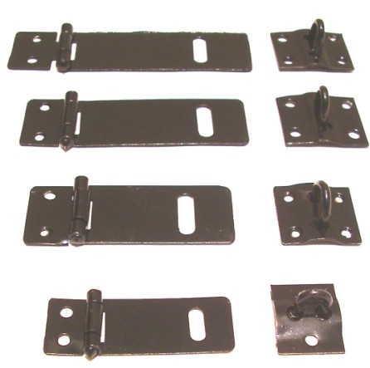

COD. | DESCRIPCION | PRECIO
PI-2501 | Portacandado 1 ½” 38mm. Hº Charolado | 37.99
PI-2502 | Portacandado 2 ” 51mm. Hº Charolado | 54.36
PI-2503 | Portacandado 2 1/2” 63mm. Hº Charolado | 72.38
PI-2504 | Portacandado 3 ” 76mm. Hº Charolado | 74.52
PI-2505 | Portacandado 3 1/2” 89mm. Hº Charolado | 97.66
PI-2506 | Portacandado 4” 101mm. Hº Charolado | 111.67
PI-2507 | Portacandado 5” 101mm. Hº Charolado | 133.72
PI-2508 | Portacandado 6” 101mm. Hº Charolado | 159.23

T

